关系图
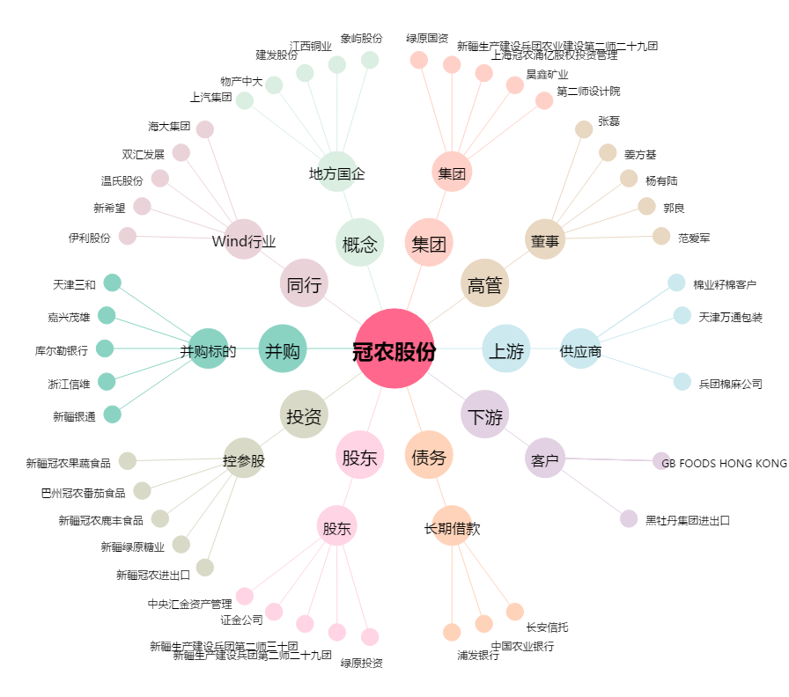
冠农股份[600251.SH] - 关系概览图

